Ejercicio10
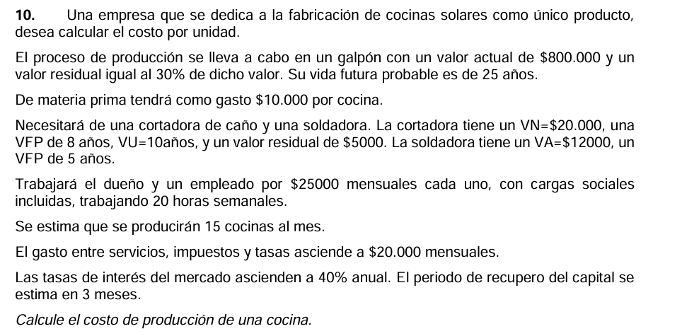

 |  |  |  |  |  | A= (vn - vr ) / n | A = (va-vr)/vfp | cuando el bien ya está en uso y no tenés el Valor a Nuevo ($VN$), la fórmula se adapta usando el Valor Actual
 | VA | VN | VU/DTA | VFP | VR | A |  | Para la amortización lineal desde cero, siempre se divide por la vida útil total ($VU$)..
GALPON | 800,000 |  |  | 25 | 240,000 | 22,400
CORTADORA | 17,000 | 20,000 | 10 | 8 | 5,000 | 1,500
SOLDADORA | 12,000 |  |  | 5 |  | 2,400 |  | GASTOS
 |  |  |  |  |  |  |  | Materia prima(por cocina) | 10,000
Amortizacion total | 26,300 |  |  |  |  |  |  | DUEÑO | 25,000 | Mensuales(13) | 20horas semanales trabajando
VA TOTAL | 829,000 |  |  |  |  |  |  | EMPLEADO | 25,000 | Mensuales(13) | 20horas semanales trabajando
Cok Fijo | 331,600 |  |  |  |  |  |  | Serv/Imp/Tasas | 20,000 | Mensuales(12)
Cok Circulante | 269,000
Cok Total | 600,600 |  |  |  |  |  |  | Se estima que se produciran 15 cocinas al mes
 |  |  |  |  |  |  |  | Tasa de interes del mercado 40% anual |  | 0.4
CALCULAR EL COSTO DE UNA COCINA |  |  |  |  |  |  |  | PRC 3 meses |  | 3
Comenzamos calculando cuanto gastamos en todo el año
y al final dividimos por la cantidad total de cocinas que fabricamos ese año
 |  |  |  |  |  |  |  | COK CIRCULANTE
Q = 15 * 12 | 180 | Si fabricamos 15 por mes en 12 meses fabricamos 180 |  |  |  |  |  | Se calcula sobre el total de los Gastos ($G$), pero solo por el tiempo que la plata está "quieta".
 |  |  |  |  |  |  |  | El Periodo de Recupero del Capital (PRC) es de 3 meses, que equivale a $\frac{3}{12}$ de un año (o un cuarto de año).
Materia prima = 10.000 por cocina, si fabricamos 180
1,800,000
Sueldos(Dueño + Empleado) * 13
650,000
Servicios Impuestos Tasas
240,000

GASTOS TOTAL | 2,690,000

CT = G + A + COK(I) | 3,316,900
Costo Unitario | 18,427.22

Ejercicio 12
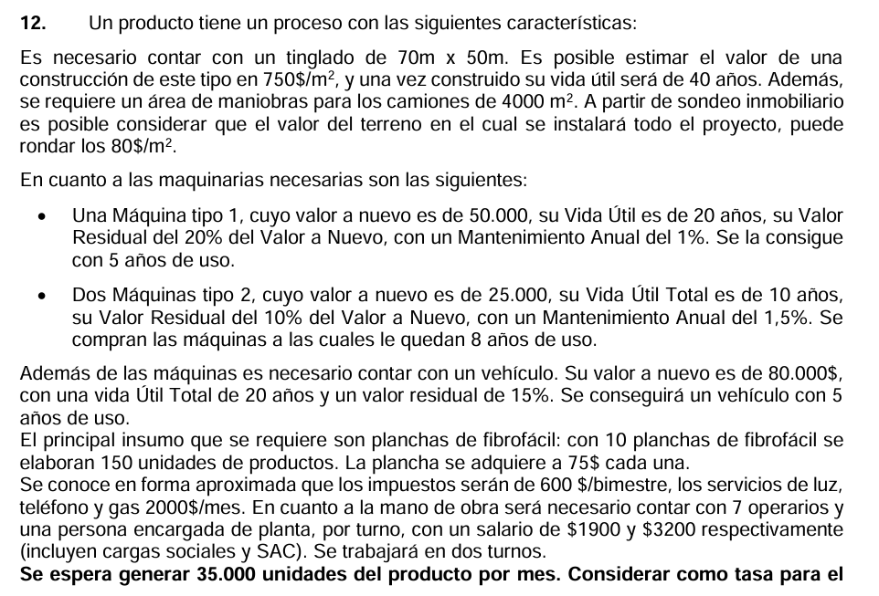

 |  |  |  |  |  |  |  |  | tinglado 70m*50m -> 705$ |  |  | terreno 4000m2 + 70*50m2 -> 80$
 |  |  |  |  |  |  |  |  | 3500 | 2625000 |  | 600000

 |  |  |  |  |  |  |  |  |  |  | va = vn
 |  |  |  |  |  |  |  |  |  |  | va =(vn-vr)*vfp/vu + vr

 |  | VN | VU | VA | VFP | VR | A | I | año
nuevo | Terreno | 600,000 |  | 600,000 |  |  | - | 30,000 | 0.05 | fundiario
nuevo | Tinglado | 2,625,000 | 40 | 2,625,000 |  | - | 65,625 | 131,250 | 0.05 | Mejora ordinaria
usado | MaqTipo1 | 50,000 | 20 | 40,000 | 15 | 10,000 | 2,000 | 2,800 | 0.07 | explotacion capital fijo - mantenimiento anual del 1%
usado | MaqTipo2 | 25,000 | 10 | 20,500 | 8 | 2,500 | 2,250 | 1,435 | 0.07 | explotacion capital fijo - mantenimiento anual del 1.5%
usado | MaqTipo2 | 25,000 | 10 | 20,500 | 8 | 2,500 | 2,250 | 1,435 | 0.07 | explotacion capital fijo - mantenimiento anual del 1.5%
usado | Vehiculo | 80,000 | 20 | 63,000 | 15 | 12,000 | 3,400 | 4,410 | 0.07
 |  |  |  |  |  |  | 75,525 | 171,330

 |  | Gastos | Interes | tasa | circulante
 | Impuestos | 3,600 | 120 | 0.1 | 4 |  |  |  | materia prima 10 planchas -> 150 un. 35.000 por mes
 | Servicios | 24,000 | 800 |  |  |  |  |  | 35,000 | por mes
 | Operarios | 319,200 | 10,640 |  |  |  |  |  | 420,000 | por año
 | Encargado | 76,800 | 2,560
 | MatPrima | 2,100,000 | 70,000 |  |  |  |  |  | 10 planchas | 150 un |  | 1 plancha | 75$
 | Mantenimiento | 1,015 | 34 |  |  |  |  |  | 28000 planchas | 420000 |  | 28000 planchas | 2100000
 |  |  | 84,154

 | Gastos totales | 2,524,615.0 |  |  |  |  |  |  | inmovilizacion promedio de 4 meses
 | Interes total | 255,483.8 |  |  |  |  |  |  | circulante = 4
 | Amortizacion tot | 75,525.0
 | COSTO TOTAL | 2,855,623.8
 | Cun | 6.8

 | cr | 1.5428952
 | pr = cr * cun | 10.490305489

Ejercicio 13
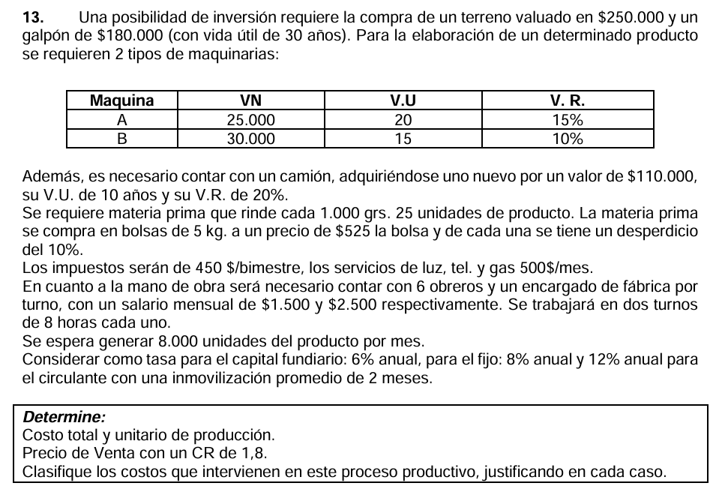

 |  |  |  |  |  |  |  |  |  | 0km |  | usado

 |  |  |  |  |  |  |  |  |  | Materia prima 1kg 25unidades -> se compra de a 5kg a 525 la bolsa y se tiene un desperdicio del 10%
 |  |  |  |  |  |  |  |  |  | Se espera generar 8000 unidades por mes, primero calculamos cuanto necesitamos, dsp el desperdicio
 |  |  |  |  |  |  |  |  |  | en 12 meses -> 8000 * 12 = 96000
 |  | VN | VU | VR | VFP | VA | A | I | tasa i AÑO | 1kg | 25un
fundiario | Terreno | 250,000 |  |  |  | 250,000 |  | 15,000 | 0.06 | 3840kg | 96000 un
nuevo | Galpon | 180,000 | 30 |  | 30 | 180,000 | 6,000 | 10,800 | 0.06 | Con 3840kg hago 96.000 un pero tengo un desperdicio de 0.1
nuevo | Maquina A | 25,000 | 20 | 3,750 | 20 | 25,000 | 1,063 | 2,000 | 0.08 | Compra necesaria = Necesidad neta / eficiencia
nuevo | Maquina B | 30,000 | 15 | 3,000 | 15 | 30,000 | 1,800 | 2,400 | 0.08 | tenemos una eficiencia de 0.90 y una necesidad de 3840kg
nuevo | Camion | 110,000 | 10 | 22,000 | 10 | 110,000 | 8,800 | 8,800 | 0.08 | Compra necesaria = 3840kg / 0.90
 |  |  |  |  |  |  |  | 39,000 |  | 4266.6666667 | necesitamos 4266,6kg de materia prima
 |  |  |  |  |  |  |  |  |  | 853.33333333 | > bolsas y redondeamos a 854 bolsas
 |  | Gastos | Interes | tasa |  |  |  |  |  | 854 | bolsas a 525$ la bolsa
circulante | Materia prima | 448,000 | 8,960.00 | 0.12 |  | TotalUnidades | 96000 |  |  | 448350
circulante | Impuestos | 2,700 | 54.00 | 0.12
circulante | Servicios | 6,000 | 120.00 | 0.12
circulante | Empleados | 299,000 | 5,980.00 | 0.12
 |  |  | 15,114.00
 |  |  |  |  |  |  |  |  |  | Impuestos 450$ bimestre -> 450$*6 = 2700
 | Gastos totales | 755,700 |  |  |  |  |  |  |  | Servicios 500$ por mes -> 500*12
 | Amortizaciones totales | 17,663 |  |  |  |  |  |  |  | Empleados (6*1500)+(1*2500)*2*13
 | Intereses totales | 54,114
 |  | c=g+a+i |  |  |  |  |  |  |  | tasa = i*g*(prc/12)
 | Costo total | 827,477
 | Costo unitario | 8.619546875
 | CR | 1.8
 | PV | 15.52

Ejercicio 16
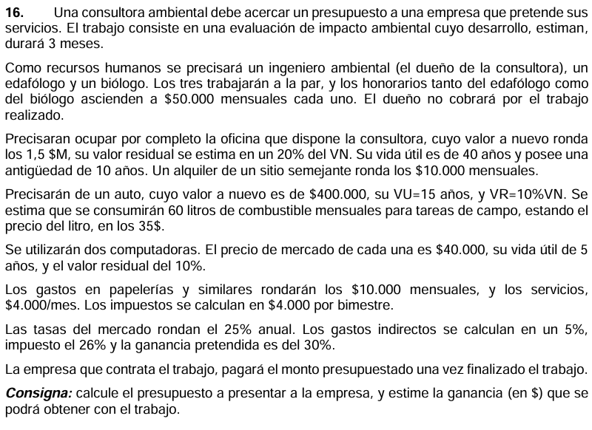

 |  |  |  |  |  |  |  |  | nuevo |  |  | usado

 |  |  |  |  |  |  |  |  |  |  |  | usado, nuevo vn = va

 |  | VN | VU | VFP | VA | VR | A | I | año
usado | Oficina | 1,500,000 | 40 | 30 | 1,200,000 | 300,000 | 7,500 | 75,000 | 0.25
nuevo | Auto | 400,000 | 15 |  | 400,000 | 40,000 | 6,000 | 25,000 | 0.25
nuevo | Compu1 | 40,000 | 5 |  | 40,000 | 4,000 | 1,800 | 2,500 | 0.25
nuevo | Compu2 | 40,000 | 5 |  | 40,000 | 4,000 | 1,800 | 2,500 | 0.25
 |  |  |  |  |  |  | 17,100 | 105,000
 |  |  |  |  |  |  |  |  |  |  |  |  | combustile -> 60lts por mes a 35$ -> por mes 2100
 |  | GASTOS
 |  | mensual | 3 meses | Interes | i | circulante
 | Combustilble | 2,100 | 6,300 | 393.75 | 0.25 | 3 |  |  | CD = G + A + I |  |  |  | El pago es al finalizar el trabajo (3 meses) → el capital circulante está inmovilizado 3 meses
 | Papeleria | 10,000 | 30,000 | 1,875.00 |  |  |  |  | Gastos totales | 504,300
 | Servicios | 4,000 | 12,000 | 750.00 |  |  |  |  | Amortizacion total | 17,100 |  |  | Impuestos
 | Impuestos | 4,000 | 6,000 | 375.00 |  |  |  |  | Interes total | 136,518.75 |  |  | 4000 | 2
 | IngAmb | 50,000 | 150,000 | 9,375.00 |  |  |  |  | COSTO DIRECTOS | 657,919 |  |  | 6000 | 3
 | Edafologo | 50,000 | 150,000 | 9,375.00 |  |  |  |  | COSTO INDIRECTOS | 32,895.94
 | Biologo | 50,000 | 150,000 | 9,375.00
 |  |  | 504,300 | 31,518.75 |  |  |  |  | Costo total con gastos indirectos | 690,814.69
 |  |  |  |  |  |  |  |  | Ganacia pretendida | 207,244.41 | Para la ganancia pretendida le multiplicamos la ganacia pretendida al costo total con gastos indirectos

 |  |  |  |  |  |  |  |  | CR | 1.7199
 |  |  |  |  |  |  |  |  | PV | 1,131,554.46 | Precio a mandar

